Hoja1
 | X = 0 |  | x = 1
Estado | Q* | Yme | Q* | Yme | Ymo | A | 00
A | A | 0 | B | 0 | 0 | B | 01
B | C | 0 | B | 0 | 0 | C | 11
C | A | 0 | D | 1 | 0 | D | 10
D | A | 0 | B | 0 | 1

 | X = 0 |  | x = 1
Estado | D1D0 | Yme | D1D0 | Yme | Ymo
00
01
10
11
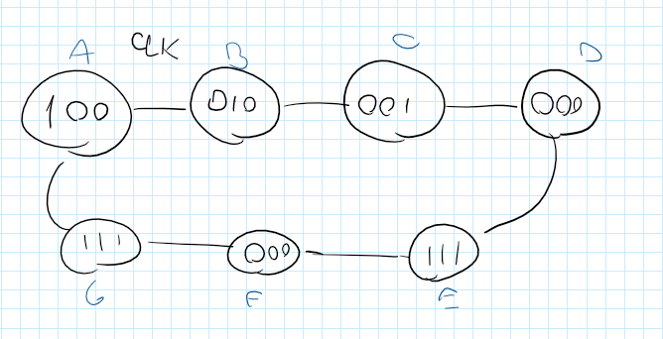

 | clk
Estados | Q* | Yme
A | B | 100
B | C | 010
C | D | 001
D | E | 000
E | F | 111
F | G | 000
G | A | 111

